Цінова Пропозиція Додаток №2
Додаток №1 до Запиту_№2449NM
Форма цінової пропозиції

(Назва Учасника), надає свою фінансову пропозицію щодо участі у закупівлі брендованого одягу та аксесуарів для реалізації проєктів ТЧХУ
Відомості про підприємство |  | Повне найменування учасника – суб’єкта господарювання
 |  | Ідентифікаційний код за ЄДРПОУ або реєстраційний номер облікової картки платника податків
 |  | Реквізити (адреса - юридична та фактична, телефон, факс, телефон для контактів, e-mail, розрахунковий рахунок)
Відомості про особу (осіб), які уповноважені представляти інтереси Учасника |  | (Прізвище, ім’я, по батькові, посада, контактний телефон).

№ п/п | Технічні характеристики та опис |  | Пропозиція УЧАСНИКА | Загальна кількість виробів | Деталізація |  |  |  |  | Ціна за одиницю, (з урахуванням всіх податків і зборів) * | Вартість, (з урахуванням всіх податків і зборів) * | Термін поставки, календарних днів (пропозиція Учасника)

 | Найменування | Технічний опис виробів |  |  | Кількість згідно ромірів та варіантів нанесення:
 |  |  |  |  | Розмір | Sprint | Life skills | YABC | Conflict Management
1 | Футболка білого кольору унісекс з брендуванням (4 види нанесення) | Тканина основного виробу Тип: трикотаж Склад: 95 % бавовна, 5 % лайкра. Щільність: від 190 г/м². Колір: білий Вимоги до брендування: Лицьова сторона: Розміщення: на грудях зліва. Зміст: логотип ТЧХУ - 8 * 8 см та текстовий елемент FACILITATOR 1,5 см * 8 см Спосіб нанесення: шовкодрук, згідно візуалізації. Задня сторона: ЛОГОТИП ТЧХУ Розмір 18*18 см Спосіб нанесення: шовкодрук, згідно візуалізації. Праве плече: 1 варіант - Текстовий елемент: Sprint 2 варінт - Текстовий елемент: Life skills 3 варіант - Текстовий елемент: YABC 4 варіант - Текстовий елемент: Conflict Management Розмір зображення: 12*5 см Спосіб нанесення шовкодрук, згідно візуалізації Примітки: Виріб має бути виконаний з дотриманням високих стандартів якості пошиву. Тканина повинна бути приємною до тіла, зносостійкою та придатною до багаторазового прання без втрати кольору та форми. Термодрук повинен бути чітким, контрастним, стійким до механічного впливу та прання. |  | 445 | S | 20 | 20 | 20 | 15 |  | 0.00 ₴
 | 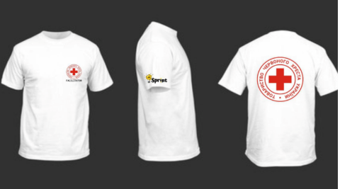 Нанесення Sprint |  |  |  | M | 35 | 30 | 40 | 25
 | 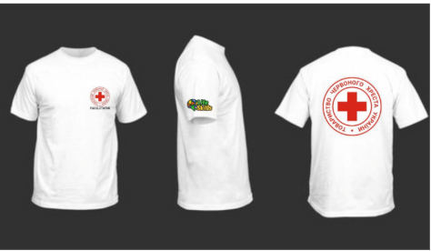 Нанесення Life Skills |  |  |  | L | 40 | 40 | 45 | 30
 | 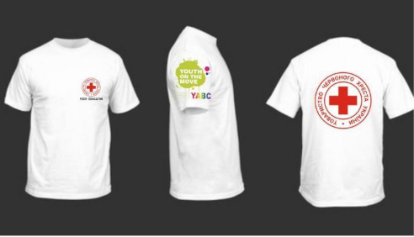 Нанесення YABC |  |  |  | XL | 15 | 15 | 20 | 15
 | 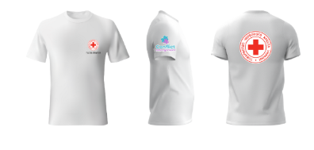 Нанесення Conflict Management |  |  |  | 2XL | 5 | 5 | 5 | 5
Загальна вартість, грн |  |  |  |  |  |  |  |  |  | 0.00 ₴
2 | Футболка поло білого кольору унісекс з брендуванням (4 види нанесення) | Тканина основного виробу Тип: трикотаж "Лакоста". Склад: 100% бавовна. Щільність: 200 г/м². Колір: білий Комір Тип: відкладний. Тканина: рибана (Rib knit), щільної структури, з додаванням еластану для еластичності та форми. Склад: бавовна 95%, еластан 5%. Щільність: не менше ніж 400 г/м². Застібка: ґудзики (кількість – за конструктивом виробу). Колір: в тон основної тканини. Фурнітура Липучки (Velcro) для кріплення шевронів цільнокрійні: На плечах: по одній одиниці на кожному плечі, розміром 10 х 8 см. На грудях справа: одна одиниця, розташована горизонтально, розмір – 12 х 2,5 см. Вимоги до брендування: Лицьова сторона: Розміщення: на грудях зліва. Зміст: логотип ТЧХУ , на грудях зліва Розмір логотипу: 8 * 8 см. Спосіб нанесення: шовкодрук, згідно візуалізації . Задня сторона: Текстовий елемент: ТRAINER'S TEAM Розмір напису 23*14 Спосіб нанесення: шовкодрук, згідно візуалізації. Праве плече: 1 варіант - Текстовий елемент: Sprint 2 варінт - Текстовий елемент: Life skills 3 варіант - Текстовий елемент: YABC 4 варіант - Текстовий елемент: Conflict Management Розмір зображення: 12*5 см Спосіб нанесення шовкодрук, згідно візуалізації Примітки: Виріб має бути виконаний з дотриманням високих стандартів якості пошиву. Тканина повинна бути приємною до тіла, зносостійкою та придатною до багаторазового прання без втрати кольору та форми. Термодрук повинен бути чітким, контрастним, стійким до механічного впливу та прання. |  | 280 | S | 8 | 8 | 10 | 15 |  | 0.00 ₴
 | 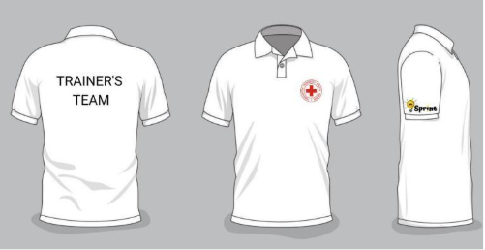 Нанесення Sprint |  |  |  | M | 17 | 17 | 18 | 25
 | 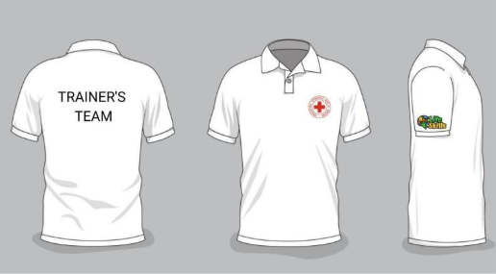 Нанесення Life Skills |  |  |  | L | 25 | 20 | 22 | 30
 | 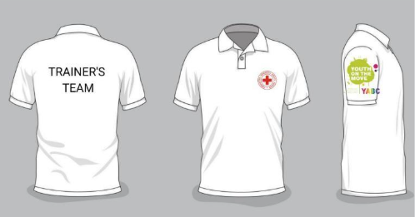 Нанесення YABC |  |  |  | XL | 10 | 10 | 10 | 15
 | 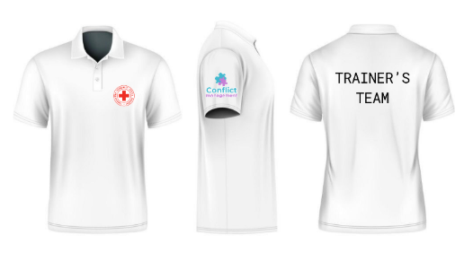 Нанесення Conflict Management |  |  |  | 2XL | 5 | 5 | 5 | 5
Загальна вартість, грн |  |  |  |  |  |  |  |  |  | 0.00 ₴
3 | 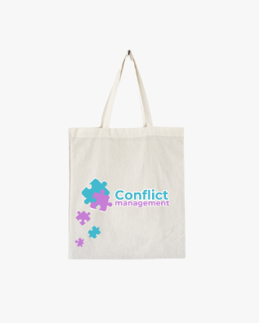 Еко-сумка Conflict Management | Матеріал виробу: бавовна Матеріал ручки: бавовна. Щільність виробину : від 200г/ м² Колір сумки: натуральна бавовна Колір ручки: червоний Розміри сумки: ширина – 380 мм, – висота 450 мм, застрочені кути для надання дна – 40 мм Вимоги до брендування: Розмір лого ТЧХУ: 8*8 см Розмір зображення: 30*12 Нанесення 4+0 Спосіб нанесення: шовкографія, згідно візуалізації |  | 100 | 380х450х40 см |  |  |  |  |  | 0.00 ₴
Загальна вартість, грн |  |  |  |  |  |  |  |  |  | 0.00 ₴
4 | 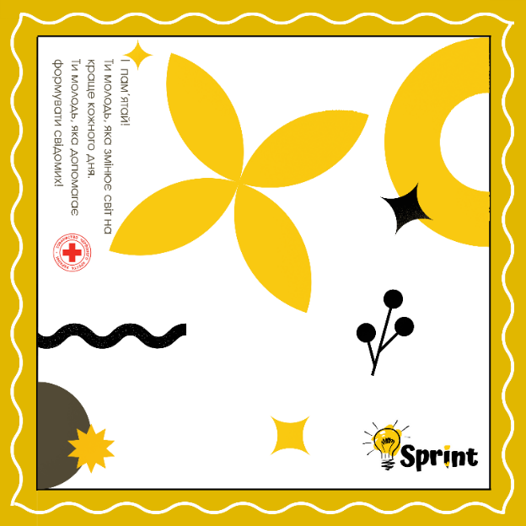 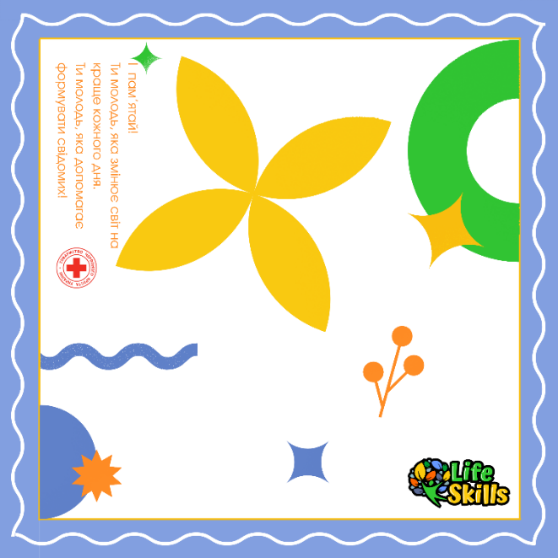 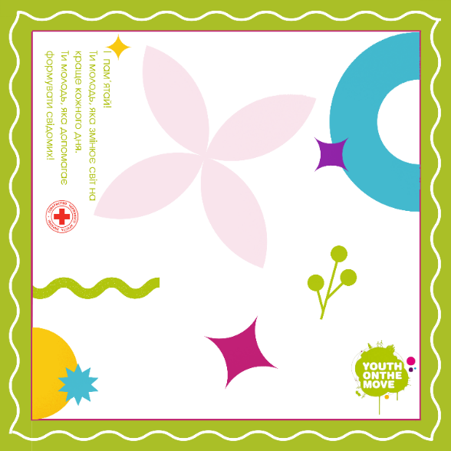 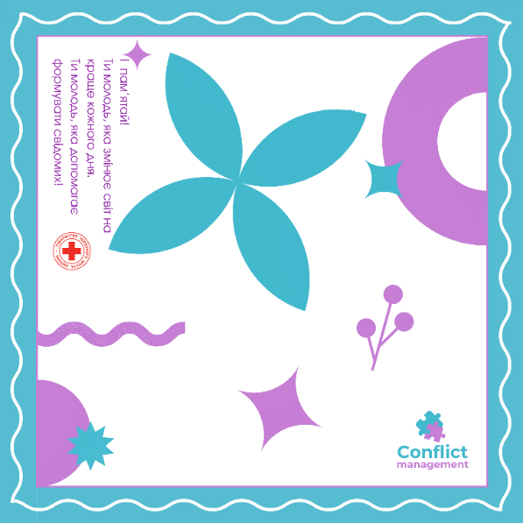 Хустинка з брендуванням (4 види нанесення) Нанесення Sprin YABC Life Skills Conflict Management | Розмір: 60 × 60 см Матеріал: атлас, щільність 120 г/м² Текстура: гладка, з легким блиском Обробка країв: машинний підгин 0,5 см, нитка біла Основа: білий фон (Pantone White) Рамка: жовта (Pantone 124 C) з білими лініями Графічні елементи: чорні та жовті абстрактні фігури Pantone 109 C (#F9C911) Pantone 4485 C (#524A36) Розташування елементів: асиметрично по центру та в кутах Текст: «Ти пам’ятай, ти молодь, яка змінює світ на краще кожного дня. Ти молодь, яка допомагає формувати свідомих!» Колір тексту: жовтий Pantone 109 C Шрифт: Roboto (без засічок) Розташування: логотипу, правий нижній кут. 1 варіант - Текстовий елемент: Sprint 2 варінт - Текстовий елемент: Life skills 3 варіант - Текстовий елемент: YABC 4 варіант - Текстовий елемент: Conflict Management Друк: сублімаційний, колірність 4+0, згідно наданих макетів. Вимоги до якості: без викривлень і розмиття; стійкість до прання і сонця; не деформується після прання чи прасування. |  | 200 | 60х60 см | 50 | 50 | 50 | 50 |  | 0.00 ₴

Загальна вартість, грн |  |  |  |  |  |  |  |  |  | 0.00 ₴
Загальна вартість пропозиції, грн |  |  |  |  |  |  |  |  |  | 0.00 ₴
* Товариство Червоного Хреста України є громадською неприбутковою організацією і просить надати максимальні знижки на товар, вказаний у ціновому запиті. ** Закупівля відбувається одним лотом
Терміни поставки готових виробів (пропозиція учасника): __________________ , календарних днів з дати підписання договору.
Умови оплати (пропозиція учасника): __________________ (обов’язково заповнити!) Згідно з політиками ТЧХУ, у разі запропонованого авансового платежу його розмір не повинен перевищувати 50%.
Обов’язкова вимога!!! Учасник має надати виключно зразки тканин, які будуть використовуватись при пошитті одягу з чітким вказанням складу тканини, що будуть використані для пошиття (вимоги до надання взірців тканин РОЗДІЛ IV. Вимоги до надання ЗРАЗКІВ ТКАНИН) та/або готових виробів: У разі пропозиції аналогічних матеріалів або таких, що відрізняються від вимог технічного завдання, зазначених у Додатку №1, Учасник зобов’язаний вказати цю інформацію в поданій ціновій пропозиції. Взірці приймаються за адресою м. Київ, вул. Ділова, буд. 3, Національний Комітет Товариства Червоного Хреста України. Кінцева дата прийняття взірців 11.11.2025р. 18:00. Пропозиція Учасника, який не надав взірці тканин розглядатись не буде. Вартість доставки має бути врахована у вартість товару.
Примітка: вартість одиниці продукції та загальну вартість пропозиції потрібно заповнювати у гривнях, зазначаючи цифрове значення, яке має не більше двох знаків після коми.
Ми погоджуємось, що всі витрати, пов’язані з доставкою товару, завантажувально-розвантажувальними роботами здійснюються за рахунок Постачальника за наданою адресою вказаною в Запиті.
Ми погоджуємося з умовами, що Замовник має право розділити дану закупівлю між декількома постачальниками за умови наявності більш вигідних умов на різні позиції.
Ми погоджуємося з умовами, що Замовник має право самостійно змінювати обсяги закупівлі в залежності від наявного фінансування до підписання договору.
Ми погоджуємося з умовами, що Ви можете відхилити нашу чи всі надані пропозиції, та розуміємо, що Ви не обмежені у прийнятті будь-якої іншої пропозиції з більш вигідними для Вас умовами.
Ми погоджуємось зафіксувати цінову пропозицію протягом 90 днів календарних днів з моменту подачі
Подаючи свою пропозицію ми підтверджуємо повну комплектацію та відповідність умовам зазначеним в Запиті.
Подаючи свою пропозицію ми погоджуємося з усіма кваліфікаційними та технічними вимогами, які зазначені в Запиті та Додатках до нього.
Пропозиція, яку надає учасник має бути заповнена у всіх відповідних полях та завірена підписом і печаткою.
 | Керівник організації/ФОП:____________________________ ( ____________________)
 | МП підпис ПІБ

Додаток№2_Вимоги до Брендування
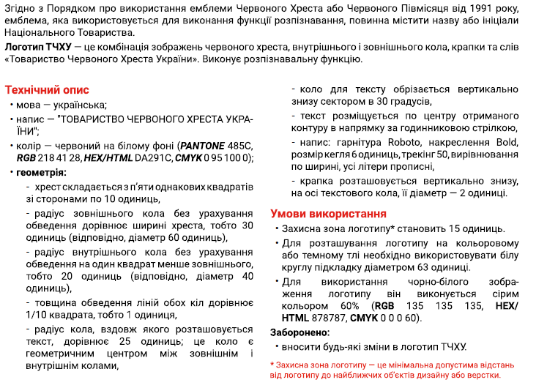
 |  |  |  |  |  | Додаток №2 до Запиту_№2449NM
Візуальні стандарти |  |  |  |  | Логотип ТЧХУ
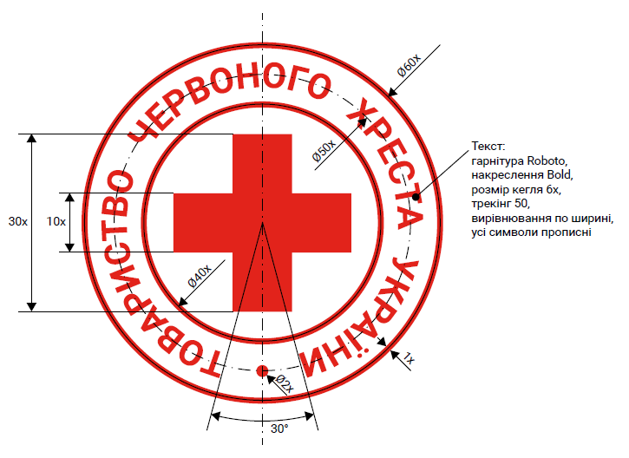

Схема пропорцій логотипу |  |  |  | Вимоги до нанесення
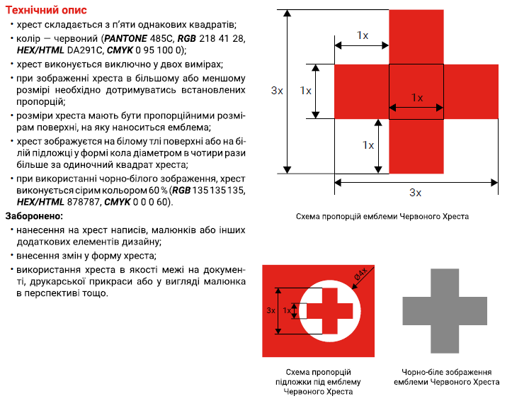
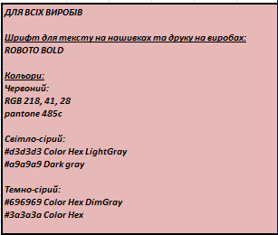

Розмірна сітка

 | Розмір (UA) | Розмір (EU) | Обхват грудей (см) | Обхват талії (см) | Обхват стегон (см) | Розмір рукавиць (см) (обхват долоні)
 | XS | 44 | 80-88 | 64-72 | 86-94 | 15-16
 | S | 46 | 88-96 | 72-80 | 94-102 | 17-18
 | M | 48-50 | 96-104 | 80-88 | 102-110 | 19-20
 | L | 52-54 | 104-112 | 88-96 | 110-118 | 21-20
 | XL | 56-58 | 112-120 | 96-104 | 118-126 | 21-22
 | 2XL | 60-62 | 120-128 | 104-112 | 126-134 | 23-24
 | 3XL | 64-66 | 128-136 | 112-120 | 134-142 | 25-27
 | 4XL | 68-70 | 136-144 | 120-128 | 142-150 | --
 | 5XL | 72-74 | 144-152 | 128-136 | 150-158 | --
 | 6XL | 76-78 | 152-160 | 136-144 | 158-166 | --

